HOJA 01
Avalúo |  |  | 10120510
17-Oct-24
AVALUO PROYECTADO
I. | INMUEBLE QUE SE VALUA | NAVE INDUTRIAL Blvd. Lic. Adolfo Ruiz Cortines, Francisco Villa 20218 Aguascalientes, Ags.

PROPIETARIO |  | LIZELDA CAMACHO LARA
VALUADOR |  | ARQ. DIEGO A. LARA IBARRA
No. SOCIO COLEGIO DE VALUADORES |  | SAC-00041/2542
ESPECIALIDAD |  | INMUEBLES
FECHA DEL AVALÚO |  | 18-Oct-24
UBICACION DEL INMUEBLE |  | GARCIA SALINAS #255
 |  | MUNICIPIO DE TABASCO, ZACATECAS
LOTE |  | 10
MANZANA |  | S/N
REGIMEN DE PROPIEDAD |  | PRIVADA
OBJETO DEL AVALÚO |  | ESTIMAR EL VALOR COMERCIAL DE LAS MEJORAS
PROPÓSITO DEL AVALÚO |  | CALCULO DE I.S.R.
CUENTA CATASTRAL |  | XX-XXXX-XX-XXXX-XXX-XXX
CUENTA PREDIAL |  | UXXXXXX
FOLIO REAL |  | NO EXISTE
ESCRITURA |  | EN TRAMITE

ENFOQUE DE FISICO |  | $95,484,990.63

II. | CARACTERISTICAS URBANAS

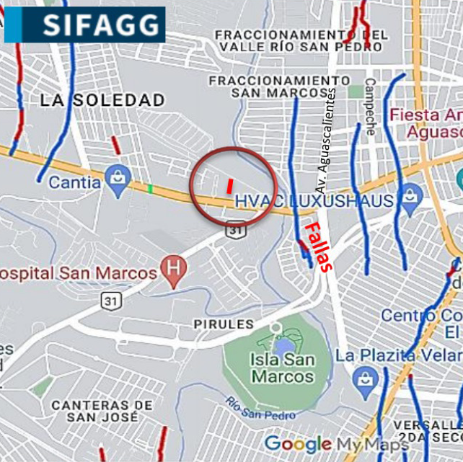
 | CLASIFICACION DE LA ZONA | RESIDELCIAL
 | TIPOS DE CONTRUCCION | HABITACIONAL
 | INDICE DE SATURACION | 90%
 | POBLACION | ALTA
 | CONTAMINACION AMBIENTAL | MEDIA
 | USO DE SUELO | HABITACIONAL UNIFAMILIAR
 | VIAS DE ACCESO E IMPORTANCIA | AV. EUGENIO GARZA SADA

SERVICIOS PUBICOS
 | AGUA | GAS NATURAL
 | LUZ | TV POR CABLE
 | DREJANE | INTERNET
 | TELEFONO | VIGILACIA
EQUIPAMIENTO URBANO
 | PARQUES | ABASTO
 | ESCUELAS | OFICINAS
 | HOSPITALES | PAVIMENTOS
 | GUARNICIONES | BANQUETAS

III. | TERRENO

TRAMO DE CALLES TRANSVERSALES LIMITROFES Y ORIENTACION

NORESTE | COLINDA CON LOTE 10 AMZANA 1
SURESTE: | COLINDA CON LOTE 12 AMZANA 1
SUROESTE | COLINDA CON CIRCUITO PIETRO AZABACHE
NOROESTE | COLINDA CON AREA COMUN
NOROESTE | CALLE PIETRO ZABACHO
 | .

MEDIDAS Y COLINDANCIAS DEL TERRENO

NORESTE | 8.38 m
SURESTE: | 17 m
SUROESTE | 11 m
NOROESTE | 13.96 m
NOROESTE | 4.01 m
TOP. Y CONFIGUTACION | IRREGULAR PLANO
CARACT. PANORAMICAS | VISTA NORMAL
FALLAS

NO SE APRESIAN FALLAS CERCAS SEGÚN EL SISTEMA DE INFORMACION DE FALLAS GEOLOGICAS Y GREITAS

GEOREFERIANCIA

21°54'04.8"N 102°19'38.7"W 21.901342, -102.327414

IV. | DESCRIPCION GENERAL DEL INMUEBLE

SUPERFICIES

CONSTRUCCION: | RESIDENCIAL | USO ACTUAL: | HABITADA
TIPO: | HABITACIONAL UNIFAMILIAR | ESPACIOS CONSTRUIDOS: | 16
AREA CONSTRUIDA: | 197.25 m2 | NÚMERO DE NIVELES | 3
 |  | EDAD APROXIMADA | 4 AÑOS
 |  | VIDA ÚTIL REMANENTE | 66 AÑOIS
SUP. TERRENO | 183.00 m2 | ESTADO DE CONSERVACIÓN | ECXELENTE
fuente escritura |  | CALIDAD DEL PROYECTO | ECXELENTE
 |  | UNIDADES RENTABLES | 1

V. | DESCRIPCION GENERAL DEL INMUEBLE

Ampliación de la descripción del inmueble:
CASA HABITACION DE 3 NIVELES DE CONSTRCCION EN UNA SUPERFICIE DE TERRENO DE 183 M2, QUE CUENTA CON TRES RECAMARAS, Y UNA RESCAMRA DE SERVICIO, CON TRES BAÑÑOS COMPLETOS Y UN MEDIO BAÑO, CUENTA CON AREA DE LAVANDERIA, SALA COMEDOR , COCINA, JARDIN, COCHERA PARA DOS AUTOS, Y UN ROOF TOP TERRAZA.

Metodología
Enfoque de Costos
La valuación del terreno se estima de acuerdo a la Investigación de Mercado.
Se aplica el criterio y tablas de Ross-Heidecke, para la estimación de los factores de depreciación.
Este enfoque considera que valor máximo del bien para el comprador con información pertinente, será la cantidad necesaria
para construir o adquirir un nuevo bien de igual utilidad. Cuando el bien no es nuevo, el valor de reposición nuevo deberá
ser ajustado de acuerdo a todos los métodos de apreciación y obsolescencia a la fecha del avalúo.
Enfoque de Ingresos (Valor de capitalización de rentas):
Es el valor presente de beneficios futuros derivados de la propiedad y es generalmente medido a través de la capitalización
de un nivel específico de ingresos.
Enfoque de Mercado (Valor comparativo de mercado):
Es la cantidad estimada, en términos monetarios a partir del análisis y comparación de bienes iguales o similares al bien objeto
de estudio, que han sido vendidos o que se encuentran en proceso de venta en el mercado abierto.
Este análisis, para inmuebles especiales, se puede ralizar comparando superficie de construcción, habitaciones de hotel, camas de hospital, etc.
Valor Comercial:
Es el precio más probable en que se podría comercializar un bien, en las circunstancias prevalecientes a la fecha del avalúo,
en un plazo razonable de exposición en una transacción llevada a cabo entre un oferente y un demandante libres de
presiones, bien informados y como resultado de ponderar el valor físico, el valor de capitalización de rentas y el valor de
mercado del bien que se trate.

Comentarios generales, supuestos, exclusiones y condiciones limitantes al avalúo El presente análisis presupone que no existe una restricción legal en cuanto a la posesión del bien y al uso lícito del mismo. Los valores de calle y de mercado se estiman con base en la homologación de los comparables obtenidos en la investigación del mercado inmobiliario de la zona de ubicación del inmueble y zonas de características similares. La homologación considera las condiciones del inmueble que se analiza.
Factores de Homologación empleados
sup | Superficie construída / terreno csp Calidad de los servicios públicos (0-10)
neg | Factor de negoaciación ec Estado de conservación
fub | Factor de ubicación dentro de la colonia proy Calidad del Proyecto
tfr - Tipo de Fracc. - Factores de Zona for = Factor de Forma Turistica comercial TC 1.0 Regular R 1.00 Comercial de 1ª C1 0.9 Irregular 4L I4L 0.90 Comercial de 2ª C2 0.8 Irregular +4L I+4L 0.80
Residencial de lujo |  | RL | 0.7
Residencial de 1ª |  | R1 | 0.6
Residencial de 2ª |  | R2 | 0.5
Interes Social |  | IS | 0.4
Habitacional Popular |  | HP | 0.3

fesq = Factor de Esquina top = Factor de Topografia
Interior INT 0.85 Plano PL 1.00
Medianero MED 1.00 Ascendente AS 0.90
Esquina ESQ 1.15 Descendente DE 0.90
Cabecero CAB 1.25 Accidentado AC 0.80
Manzanero MAN 1.35

VI. | INVESTIGACION DE MERCADO

TERRENOS EN VENTA

1 | 2 | 3 | 4

NO APLICA

